1540_0_1
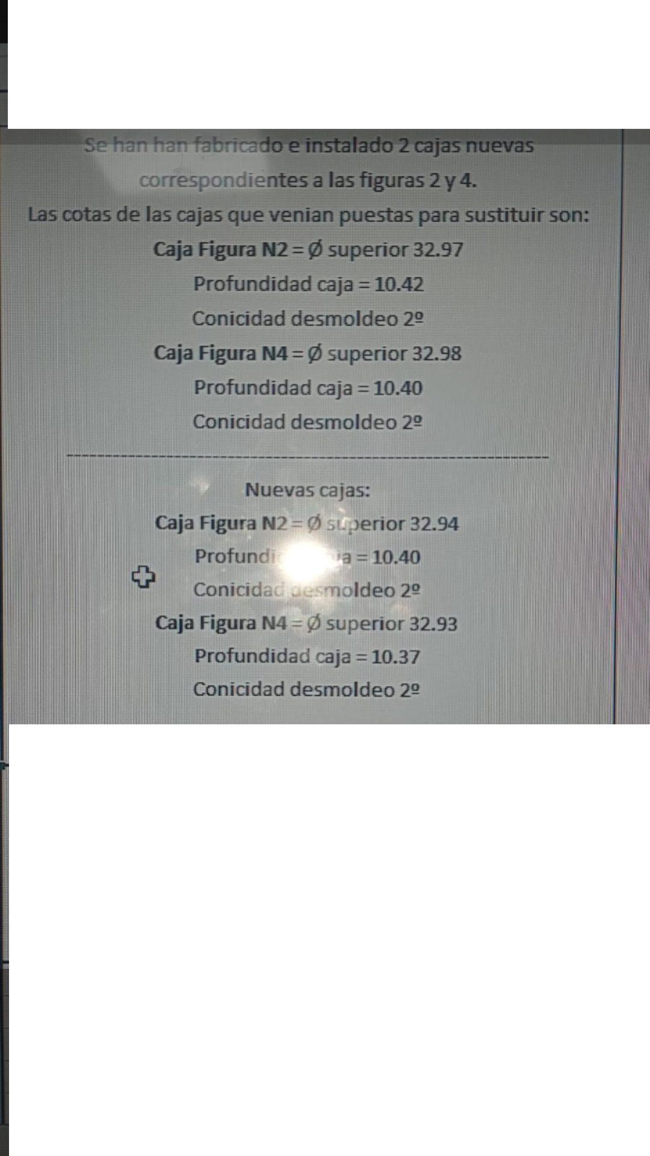
REFERENCIA | DENOMINACIÓ

 | DATA / PROVA Nº. | DATA SORTIDA | DATA ENTRADA | MOTIU | Resultat
 | 2020-10-22 |  |  | 2 VASOS NOUS SEGONS FOTO ADJUNTA

